General tables
PZPM analysis based on CEP |  |  |  |  |  | 2020-11-06
 |  |  |  |  |  | units
First Registrations of New Trailers & Semi-Trailers *, including Light Trailers
 | 2020 Oct | 2019 Oct | % change y/y | 2020 Jan - Oct | 2019 Jan - Oct | % change y/y
TRAILERS | 5,127 | 5,088 | 0.8% | 56,063 | 53,744 | 4.3%
Trailers for trucks | 998 | 1,071 | -6.8% | 8,737 | 9,159 | -4.6%
Special Trailers | 86 | 80 | 7.5% | 1,260 | 1,377 | -8.5%
Light Trailers | 3,614 | 3,518 | 2.7% | 40,305 | 38,615 | 4.4%
Agricultural Trailers | 429 | 419 | 2.4% | 5,761 | 4,592 | 25.5%
other trailers | - | - |  | - | 1 | -100.0%
SEMI-TRAILERS | 1,802 | 1,573 | 14.6% | 11,457 | 18,636 | -38.5%
Semi -Trailers for trucks | 1,801 | 1,572 | 14.6% | 11,447 | 18,629 | -38.6%
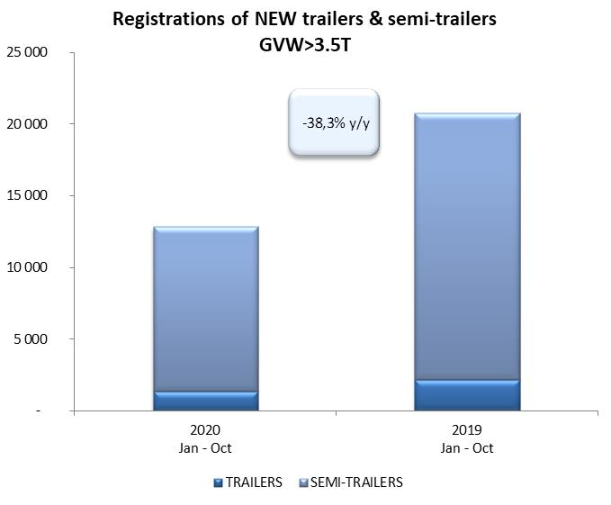
Special Semi -Trailers | 1 | 1 | 0.0% | 10 | 7 | 42.9%
TOTAL TRAILERS and SEMI-TRAILERS | 6,929 | 6,661 | 4.0% | 67,520 | 72,380 | -6.7%
*/ without temporary registered units
Source: PZPM analysis based on Central Register of Vehicles

 |  |  |  |  |  | units
First Registrations of New Trailers & Semi-Trailers *, GVW>3.5T
 | 2020 Oct | 2019 Oct | % change y/y | 2020 Jan - Oct | 2019 Jan - Oct | % change y/y
TRAILERS, GVW>3.5T* | 148 | 214 | -30.8% | 1,392 | 2,166 | -35.7%
Trailers for trucks | 146 | 209 | -30.1% | 1,371 | 2,142 | -36.0%
Special Trailers | 2 | 5 | -60.0% | 21 | 24 | -12.5%
SEMI-TRAILERS,GVW>3.5T* | 1,802 | 1,572 | 14.6% | 11,449 | 18,632 | -38.6%
Semi -Trailers for trucks | 1,801 | 1,571 | 14.6% | 11,440 | 18,626 | -38.6%
Special Semi -Trailers | 1 | 1 | 0.0% | 9 | 6 | 50.0%
TOTAL TRAILERS and SEMI-TRAILERS | 1,950 | 1,786 | 9.2% | 12,841 | 20,798 | -38.3%
*/ without temporary registered units
Source: PZPM analysis based on Central Register of Vehicles

Trail.&Semi-Trail.GVW>3.5T
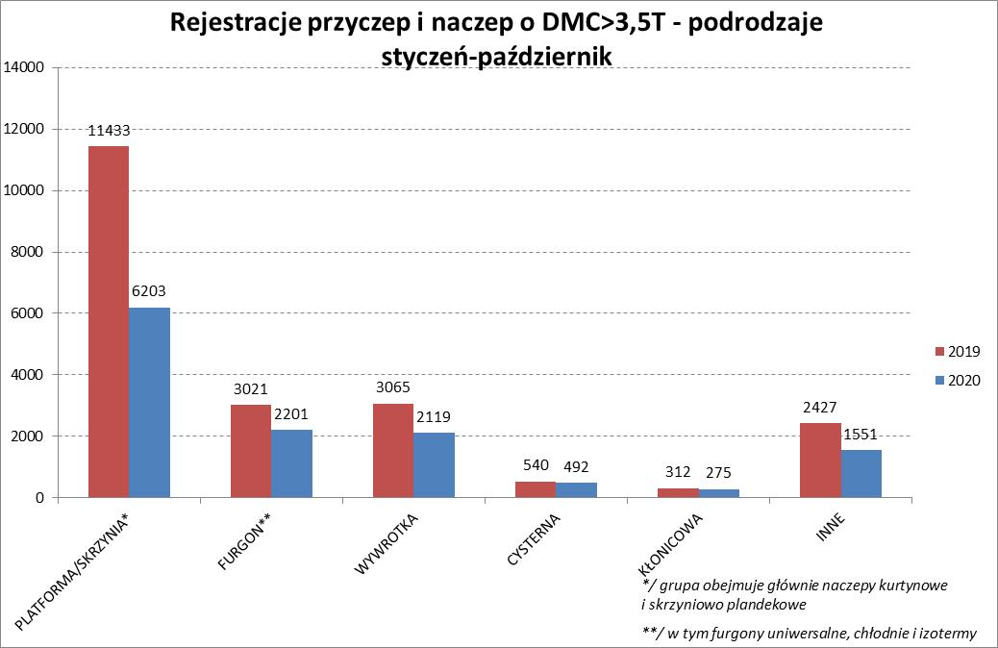
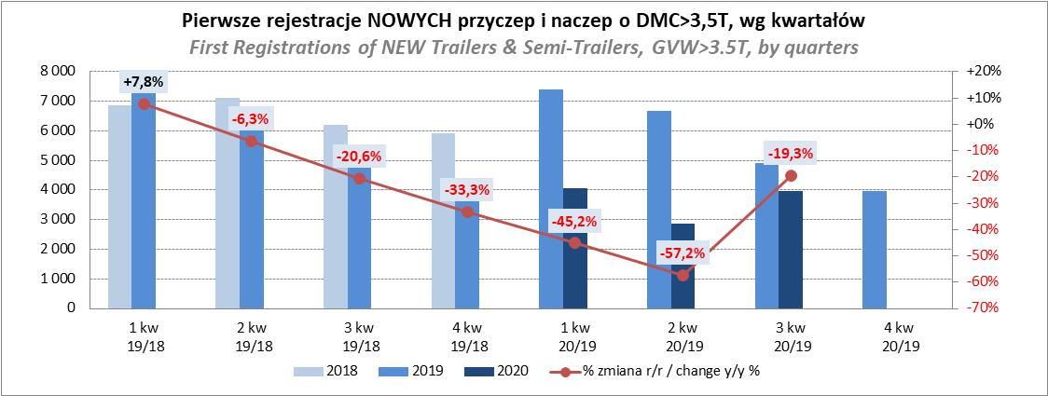
PZPM |  |  |  |  |  | 2020-11-06
Pierwsze rejestracje NOWYCH przyczep i naczep* o DMC>3,5T, udział w rynku %
First Registrations of NEW Trailers & Semi-Trailers with GVW>3.5T, Market Share %
 |  |  |  |  |  | Sztuki / Units
Pozycja | Marka | Rok narastająco Styczeń - Październik
 |  | YTD January - October
 |  | 2020 |  | 2019 |  | Zmiana % r/r
No. | Make
 |  | Ogółem | Udział % | Ogółem | Udział % | Change % y/y
 |  | Total | Mkt shr % | Total | Mkt shr %
1 | SCHMITZ CARGOBULL | 2483 | 19.34% | 4806 | 23.11% | -48.3%
2 | KRONE | 2141 | 16.67% | 3639 | 17.50% | -41.2%
3 | WIELTON | 1691 | 13.17% | 2846 | 13.68% | -40.6%
4 | KOEGEL | 947 | 7.37% | 1557 | 7.49% | -39.2%
5 | BODEX | 557 | 4.34% | 538 | 2.59% | 3.5%
6 | SCHWARZMUELLER | 532 | 4.14% | 508 | 2.44% | 4.7%
7 | KAESSBOHRER | 384 | 2.99% | 901 | 4.33% | -57.4%
8 | KEMPF | 329 | 2.56% | 380 | 1.83% | -13.4%
9 | WECON | 302 | 2.35% | 567 | 2.73% | -46.7%
10 | ZASŁAW | 277 | 2.16% | 338 | 1.63% | -18.0%
11 | GNIOTPOL | 268 | 2.09% | 320 | 1.54% | -16.2%
12 | FLIEGL | 214 | 1.67% | 239 | 1.15% | -10.5%
13 | INTER CARS - FEBER | 178 | 1.39% | 276 | 1.33% | -35.5%
14 | MHS | 166 | 1.29% | 138 | 0.66% | 20.3%
15 | MEGA | 139 | 1.08% | 237 | 1.14% | -41.4%
16 | FFB FELDBINDER | 135 | 1.05% | 170 | 0.82% | -20.6%
17 | CIMC | 124 | 0.97% | 281 | 1.35% | -55.9%
18 | STAS | 122 | 0.95% | 162 | 0.78% | -24.7%
19 | REDOS | 118 | 0.92% | 136 | 0.65% | -13.2%
20 | BERGER | 117 | 0.91% | 354 | 1.70% | -66.9%
 | Pozostałe / Others | 1617 | 12.6% | 2405 | 11.6% | -32.8%
 | OGÓŁEM / TOTAL | 12841 | 100% | 20798 | 100% | -38.3%
*/ bez rejestracji czasowych
Źródło: analizy PZPM na podstawie CEP
Source: PZPM analysis based on Central Register of Vehicles

Semi - Trail.GVW>3.5T
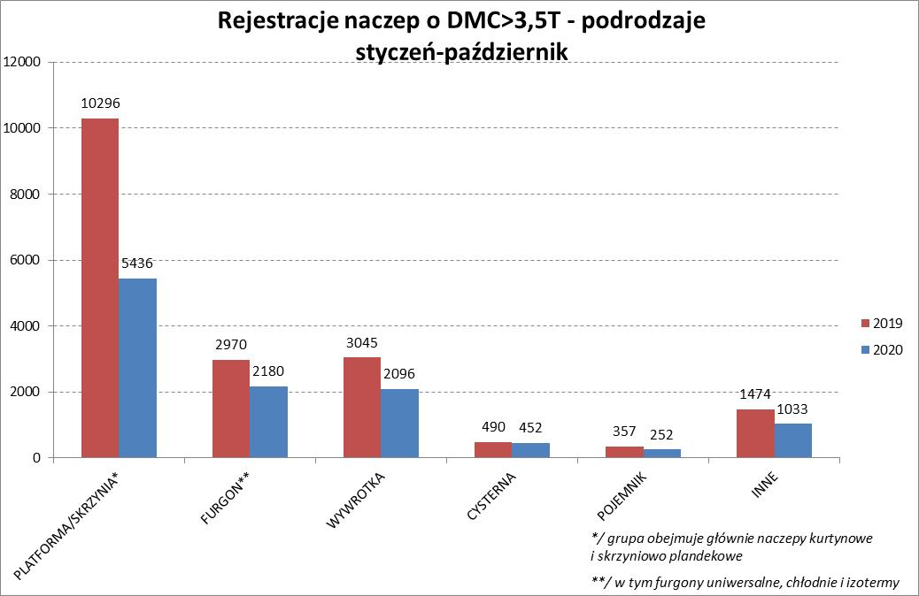
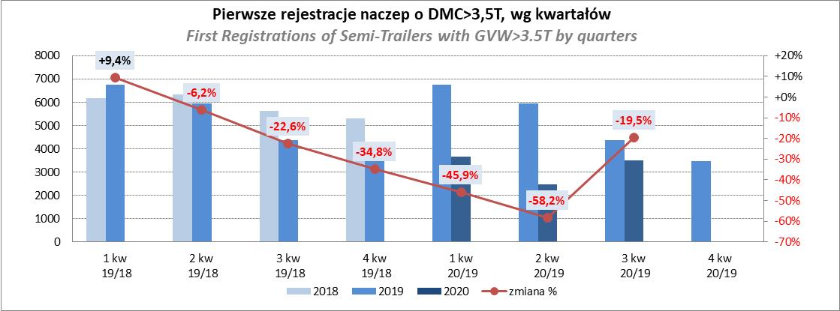
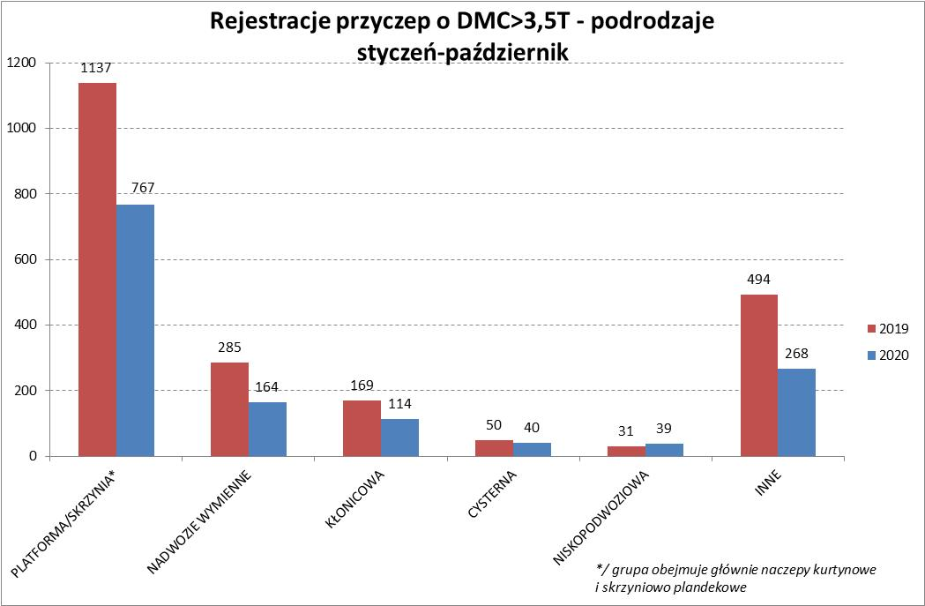
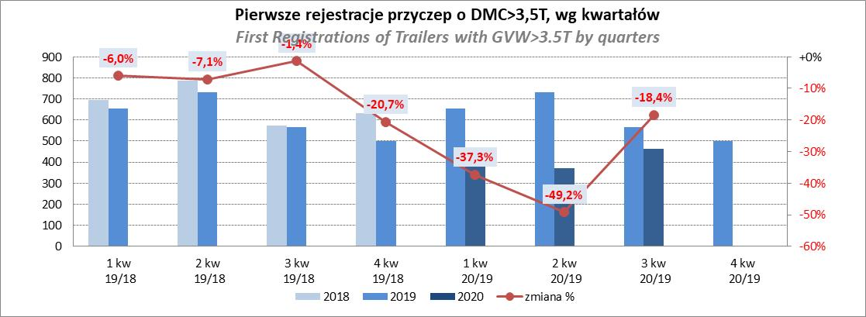
PZPM |  |  |  |  |  | 2020-11-06
Pierwsze rejestracje NOWYCH naczep* o DMC>3,5T, udział w rynku %
First Registrations of NEW Semi-Trailers with GVW>3.5T, Market Share %
 |  |  |  |  |  | Sztuki
Pozycja | Marka | Rok narastająco Styczeń - Październik
 |  | YTD January - October
 |  | 2020 |  | 2019 |  | Zmiana % r/r
No. | Make
 |  | Ogółem | Udział % | Ogółem | Udział % | Change % y/y
 |  | Total | Mkt shr % | Total | Mkt shr %
1 | SCHMITZ CARGOBULL | 2477 | 21.6% | 4799 | 25.76% | -48.4%
2 | KRONE | 2113 | 18.5% | 3601 | 19.33% | -41.3%
3 | WIELTON | 1518 | 13.3% | 2545 | 13.66% | -40.4%
4 | KOEGEL | 935 | 8.2% | 1530 | 8.21% | -38.9%
5 | BODEX | 538 | 4.7% | 515 | 2.76% | 4.5%
6 | SCHWARZMUELLER | 525 | 4.6% | 492 | 2.64% | 6.7%
7 | KAESSBOHRER | 382 | 3.3% | 860 | 4.62% | -55.6%
8 | KEMPF | 329 | 2.9% | 380 | 2.04% | -13.4%
9 | ZASŁAW | 250 | 2.2% | 280 | 1.50% | -10.7%
10 | FLIEGL | 191 | 1.7% | 223 | 1.20% | -14.3%
11 | INTER CARS - FEBER | 176 | 1.5% | 276 | 1.48% | -36.2%
12 | FFB FELDBINDER | 135 | 1.2% | 170 | 0.91% | -20.6%
 | MEGA | 135 | 1.2% | 234 | 1.26% | -42.3%
14 | CIMC | 124 | 1.1% | 279 | 1.50% | -55.6%
15 | STAS | 122 | 1.1% | 162 | 0.87% | -24.7%
16 | BERGER | 117 | 1.0% | 354 | 1.90% | -66.9%
17 | MAGYAR | 86 | 0.8% | 75 | 0.40% | 14.7%
18 | PRO-WAM | 83 | 0.7% | 87 | 0.47% | -4.6%
19 | BENALU | 73 | 0.6% | 153 | 0.82% | -52.3%
20 | GRAS | 60 | 0.5% | 67 | 0.36% | -10.4%
 | Pozostałe / Others | 1080 | 9.4% | 1550 | 8.3% | -30.3%
 | OGÓŁEM / TOTAL | 11449 | 100% | 18632 | 100% | -38.6%
*/ bez rejestracji czasowych
Źródło: analizy PZPM na podstawie CEP
Source: PZPM analysis based on Central Register of Vehicles

Light Trailers
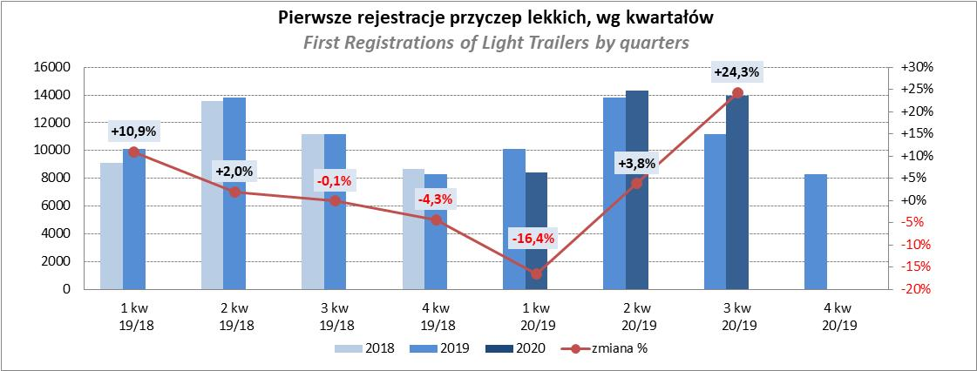
PZPM |  |  |  |  |  | 2020-11-06
Pierwsze rejestracje NOWYCH przyczep lekkich*, udział w rynku %
First Registrations of NEW Light Trailers*, Market Share %
 |  |  |  |  |  | Sztuki / Units
Pozycja | Marka | Rok narastająco Styczeń - Październik
 |  | YTD January - October
 |  | 2020 |  | 2019 |  | Zmiana % r/r
No. | Make
 |  | Ogółem | Udział % | Ogółem | Udział % | Change % y/y
 |  | Total | Mkt shr % | Total | Mkt shr %
1 | NEPTUN-SORELPOL | 11234 | 27.87% | 10511 | 27.22% | 6.9%
2 | TEMARED | 9277 | 23.02% | 10399 | 26.93% | -10.8%
3 | NIEWIADÓW | 3567 | 8.85% | 2852 | 7.39% | 25.1%
4 | ZASŁAW | 2019 | 5.01% | 1503 | 3.89% | 34.3%
5 | RYDWAN | 1999 | 4.96% | 1889 | 4.89% | 5.8%
6 | MARTZ | 1601 | 3.97% | 2227 | 5.77% | -28.1%
7 | BRENDERUP-THULE TRAILERS | 1275 | 3.16% | 973 | 2.52% | 31.0%
8 | FARO | 1213 | 3.01% | 909 | 2.35% | 33.4%
9 | WIOLA | 803 | 1.99% | 763 | 1.98% | 5.2%
10 | WIDPOL | 594 | 1.47% | 558 | 1.45% | 6.5%
11 | SYLAND | 561 | 1.39% | 567 | 1.47% | -1.1%
12 | FRACHT | 485 | 1.20% | 252 | 0.65% | 92.5%
13 | CARRO | 422 | 1.05% | 171 | 0.44% | 146.8%
14 | GŁOWACZ | 415 | 1.03% | 320 | 0.83% | 29.7%
15 | W.N.P. M.SUSKI | 392 | 0.97% | 371 | 0.96% | 5.7%
16 | STIM | 370 | 0.92% | 285 | 0.74% | 29.8%
17 | MIRO-CAR1 | 288 | 0.71% | 210 | 0.54% | 37.1%
18 | MASTER-TECH | 286 | 0.71% | 311 | 0.81% | -8.0%
19 | K.T.S. SUSKI | 280 | 0.69% | 261 | 0.68% | 7.3%
20 | SPAWLINE | 273 | 0.68% | 263 | 0.68% | 3.8%
 | Pozostałe / Others | 2951 | 7.3% | 3020 | 7.8% | -2.3%
 | OGÓŁEM / TOTAL | 40305 | 100% | 38615 | 100% | 4.4%
*/ bez rejestracji czasowych
Źródło: analizy PZPM na podstawie CEP
Source: PZPM analysis based on Central Register of Vehicles

Agri.Trail. & Tractors
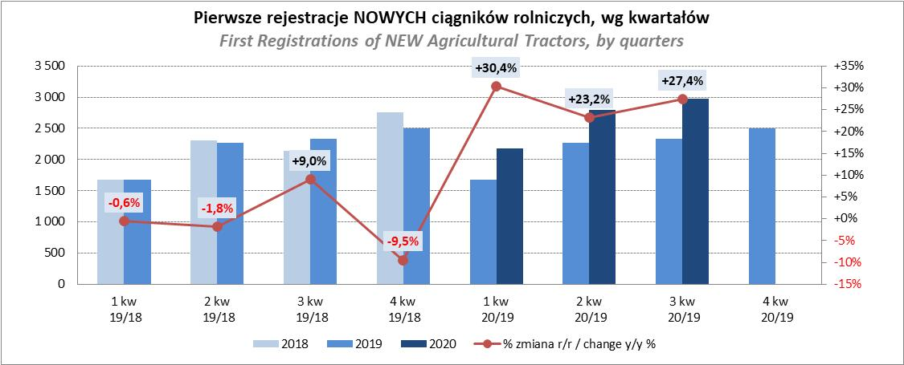
PZPM |  |  |  |  |  | 2020-11-06
Pierwsze rejestracje NOWYCH przyczep ciężarowych rolniczych*, udział w rynku %
First Registrations of NEW Agricultural Trailers*, Market Share %
 |  |  |  |  |  | Sztuki / Units
Pozycja | Marka | Rok narastająco Styczeń - Październik
 |  | YTD January - October
 |  | 2020 |  | 2019 |  | Zmiana % r/r
No. | Make
 |  | Ogółem | Udział % | Ogółem | Udział % | Change % y/y
 |  | Total | Mkt shr % | Total | Mkt shr %
1 | PRONAR | 2319 | 40.25% | 1942 | 42.29% | 19.4%
2 | METAL-FACH | 820 | 14.23% | 568 | 12.37% | 44.4%
3 | METALTECH | 505 | 8.77% | 329 | 7.16% | 53.5%
4 | WIELTON | 499 | 8.66% | 428 | 9.32% | 16.6%
5 | ZASŁAW | 292 | 5.07% | 293 | 6.38% | -0.3%
6 | CYNKOMET | 227 | 3.94% | 137 | 2.98% | 65.7%
7 | PPHU WODZIŃSKI | 194 | 3.37% | 137 | 2.98% | 41.6%
8 | MEPROZET | 139 | 2.41% | 121 | 2.64% | 14.9%
9 | MARPOL | 120 | 2.08% | 81 | 1.76% | 48.1%
10 | GOMAR | 90 | 1.56% | 70 | 1.52% | 28.6%
 | POMOT | 90 | 1.56% | 58 | 1.26% | 55.2%
12 | TECHMONT | 62 | 1.08% | 51 | 1.11% | 21.6%
13 | AUTO-TECH | 45 | 0.78% | 48 | 1.05% | -6.3%
14 | FLIEGL | 44 | 0.76% | 36 | 0.78% | 22.2%
15 | MCMS WARKA | 32 | 0.56% | 22 | 0.48% | 45.5%
 | Pozostałe / Others | 283 | 4.9% | 271 | 5.9% | 4.4%
 | OGÓŁEM / TOTAL | 5761 | 100% | 4592 | 100% | 25.5%
*/ bez rejestracji czasowych
Źródło: analizy PZPM na podstawie CEP
Source: PZPM analysis based on Central Register of Vehicles
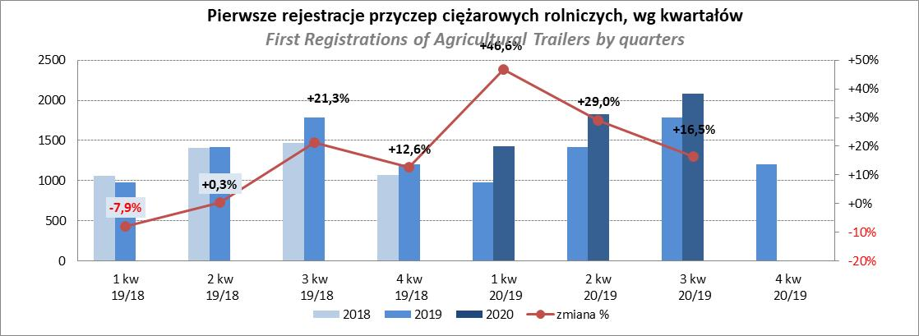

PZPM
Pierwsze rejestracje NOWYCH ciągników rolniczych*, udział w rynku %
First Registrations of NEW Agricultural Tractors*, Market Share %
 |  |  |  |  |  | Sztuki / Units
Pozycja | Marka | Rok narastająco Styczeń - Październik
 |  | YTD January - October
 |  | 2020 |  | 2019 |  | Zmiana % r/r
No. | Make
 |  | Ogółem | Udział % | Ogółem | Udział % | Change % y/y
 |  | Total | Mkt shr % | Total | Mkt shr %
1 | NEW HOLLAND | 1,549 | 17.70% | 1,221 | 17.18% | 26.9%
2 | JOHN DEERE | 1,090 | 12.46% | 1,186 | 16.68% | -8.1%
3 | KUBOTA | 987 | 11.28% | 820 | 11.53% | 20.4%
4 | DEUTZ-FAHR | 809 | 9.25% | 630 | 8.86% | 28.4%
5 | ZETOR | 663 | 7.58% | 631 | 8.88% | 5.1%
6 | CASE IH | 644 | 7.36% | 501 | 7.05% | 28.5%
7 | MASSEY FERGUSON | 491 | 5.61% | 346 | 4.87% | 41.9%
8 | CLAAS | 366 | 4.18% | 343 | 4.82% | 6.7%
9 | FARMTRAC | 341 | 3.90% | 212 | 2.98% | 60.8%
10 | VALTRA | 277 | 3.17% | 295 | 4.15% | -6.1%
11 | STEYR | 234 | 2.67% | 162 | 2.28% | 44.4%
12 | APOLLO | 217 | 2.48% | 0 | 0.00%
13 | FENDT | 172 | 1.97% | 128 | 1.80% | 34.4%
14 | LOVOL | 154 | 1.76% | 80 | 1.13% | 92.5%
15 | ARBOS | 124 | 1.42% | 35 | 0.49% | 254.3%
 | Pozostałe / Others | 632 | 7.2% | 519 | 7.3% | 21.8%
 | OGÓŁEM / TOTAL | 8,750 | 100% | 7,109 | 100% | 23.1%
*Pojazdy zarejestrowane jako Ciągniki Rolnicze bez wyróżnionych jako potencjalne ATV
** Liczby zawierają rejestracje czasowe na koniec miesięcy
Źródło: analizy PZPM na podstawie CEP
*Vehicles registered as Agricultural Tractors without considered as ATV
Source: PZPM analysis based on Central Register of Vehicles

